Sheet1
gpedit.msc
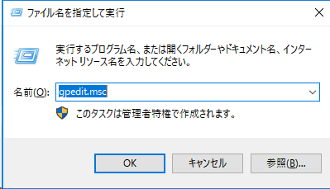

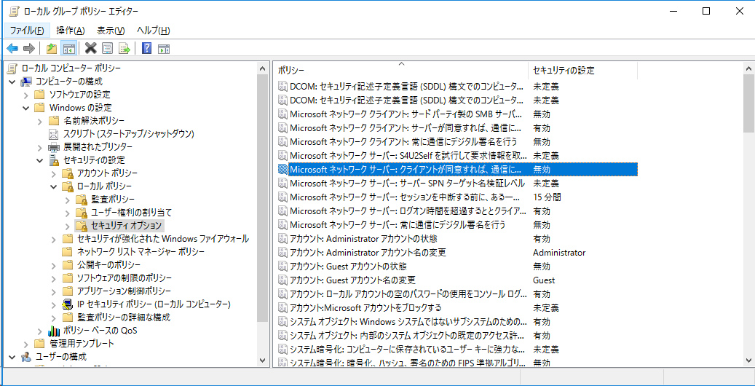



C:\Windows\system32>net use \\10.170.193.72\IPC$ password_123 /user:administrator
コマンドは正常に終了しました。

C:\Windows\system32>netstat -ano | find "LISTEN"

PS C:\Users\Administrator> Get-WindowsOptionalFeature -online -featurename smb1protocol

FeatureName : SMB1Protocol
DisplayName : SMB 1.0/CIFS ファイル共有のサポート
Description : SMB 1.0/CIFS ファイル共有プロトコルと、コンピューター ブラウザー プロトコルのサポート。
RestartRequired : Possible
State : EnablePending
CustomProperties :
ServerComponent\Description : SMB 1.0/CIFS ファイル共有プロトコルと、コンピューター ブラウザー プロ
トコルのサポート。
ServerComponent\DisplayName : SMB 1.0/CIFS ファイル共有のサポート
ServerComponent\Id : 487
ServerComponent\Type : Feature
ServerComponent\UniqueName : FS-SMB1
ServerComponent\Deploys\Update\Name : SMB1Protocol

PS C:\Users\Administrator> Disable-WindowsOptionalFeature -online -featurename smb1protocol
この操作を完了するために、今すぐコンピューターを再起動しますか?
[Y] Yes [N] No [?] ヘルプ (既定値は "Y"):Y

PS C:\Users\Administrator> Get-WindowsOptionalFeature -online -featurename smb1protocol

FeatureName : SMB1Protocol
DisplayName : SMB 1.0/CIFS ファイル共有のサポート
Description : SMB 1.0/CIFS ファイル共有プロトコルと、コンピューター ブラウザー プロトコルのサポート。
RestartRequired : Possible
State : Disabled
CustomProperties :
ServerComponent\Description : SMB 1.0/CIFS ファイル共有プロトコルと、コンピューター ブラウザー プロ
トコルのサポート。
ServerComponent\DisplayName : SMB 1.0/CIFS ファイル共有のサポート
ServerComponent\Id : 487
ServerComponent\Type : Feature
ServerComponent\UniqueName : FS-SMB1
ServerComponent\Deploys\Update\Name : SMB1Protocol

